关系图
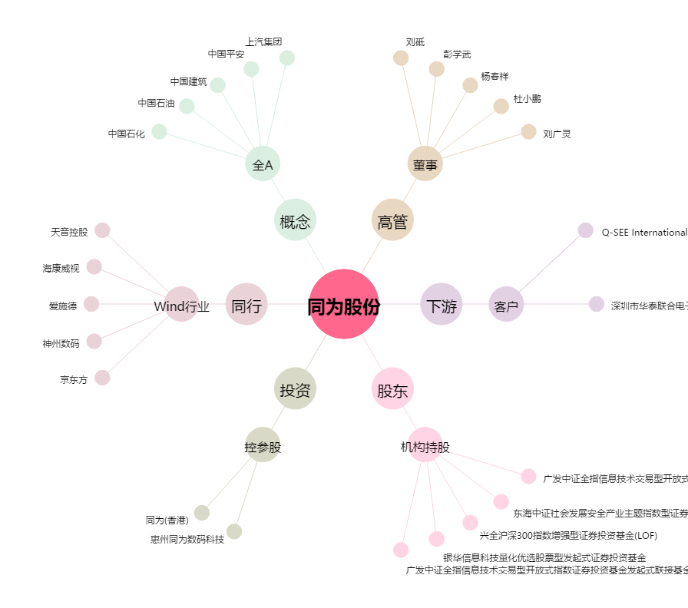
同为股份[002835.SZ] - 关系概览图

